LIBRO DE BANCO CUENTA LEY
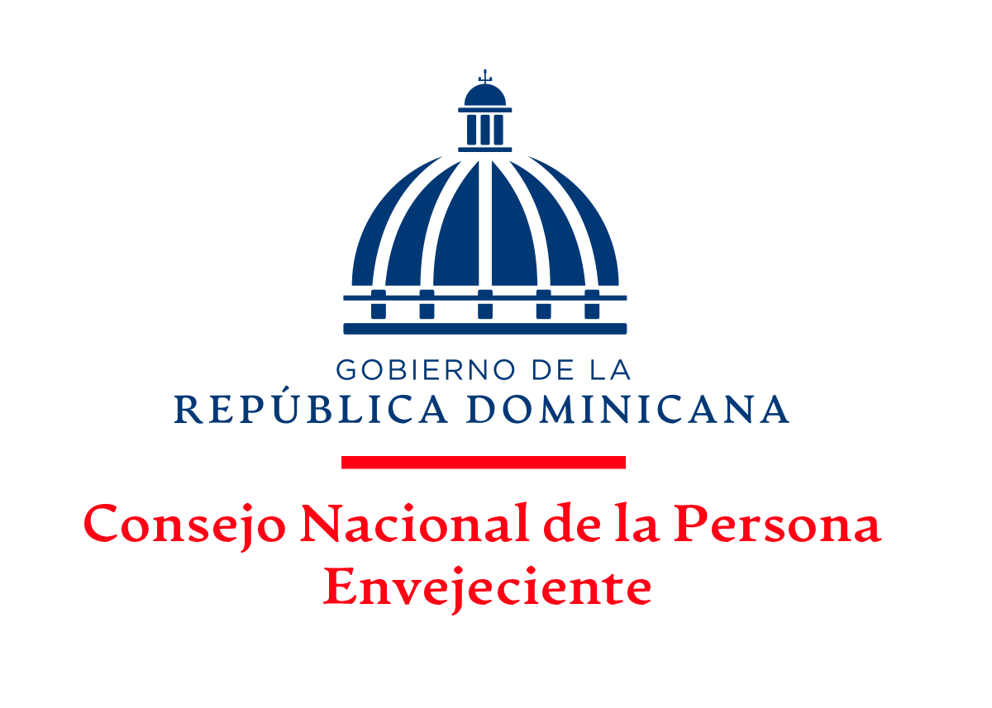

LIBRO DE BANCO | LIBRO DE BANCOS
BANCO BANRESERVAS
MES DE DICIEMBRE, 2025
Valores en RD$

 | Cuenta Bancaria No: 240-012566-4
 |  |  |  | Balance Inicial: |  | 13,357,964.84
 | Fecha | No. Ck/Transf. | Descripción | Débito | Crédito | BALANCE
 | 2025-12-11 | 1670 | GRUPO ECO ANTIPLAGA, SRL |  | 191,525.41 | 13,166,439.43
 | 2025-12-11 | 1671 | ROCIO MARIEL VARGAS CORNIEL |  | 32,873.26 | 13,133,566.17
 | 22/12/2025 | 1672 | BRAULIO BÁEZ PINEDA |  | 118,500.00 | 13,015,066.17
 | 22/12/2025 | 1672 | CHEQUE ANULADO | 117,300.00 |  | 13,132,366.17
 | 31/12/2025 | N/D | CARGOS BANCARIOS |  | 293.49 | 13,132,072.68
 |  |  |  | 117,300.00 | 343,192.16 | 13,132,072.68

Lic. Carlos Ortega García
Enc. Departamento Financiero

LIBRO DE BANCO Cta. Fondo Repon
LIBRO DE BANCO
BANCO BANRESERVAS
MES DE DICIEMBRE, 2025
Valores en RD$

Cuenta Bancaria No: 010-250927-1
 |  |  | Balance Inicial: |  | 131,947.67
Fecha | No. Ck/Transf. | Descripción | Débito | Crédito | Balance
31/12/2025 | N/D | CHEQUE ANULADO |  | 2,933.12 | 134,880.79
31/12/2025 | N/D | CARGOS BANCARIOS | 186.77 |  | 134,694.02
TOTALES |  |  | 186.77 | 2,933.12

Lic. Carlos Ortega García
Enc. Departamento Financiero

